Usecase 1
Usecase

Ngày

Người Test

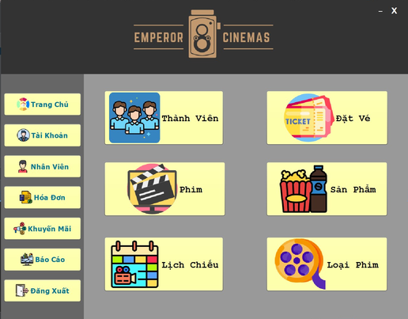 (Nơi đặt màn hình chính) |  |  |  |  |  |  |  | 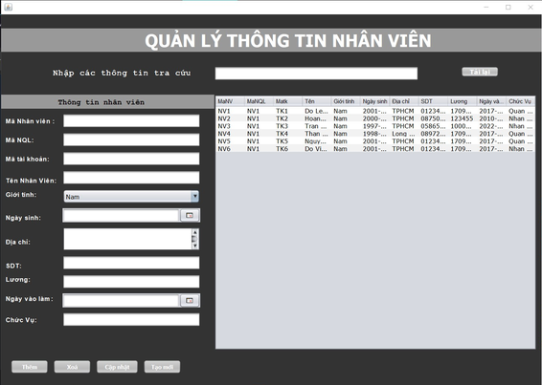 (Màn hình phụ 1) | 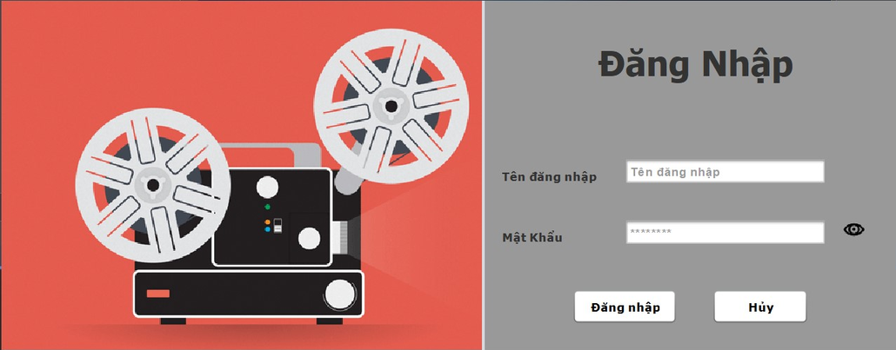 (Màn hình phụ 2) | 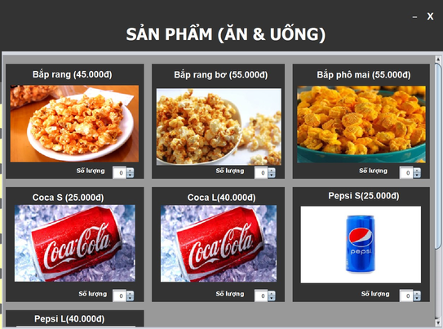 (Màn hình phụ 3)

 | Tester nhập |  |  |  |  | Dev nhập
STT | Case Study | Status | Desciprtion | Bug Date | Tester | Fix Date | Dev
1 | Đăng nhập | OK | đăng nhập vào tài khoản bị lỗi phân quyền | 20/05/2022 | Phong | 22/05/2022 | Khoa
2 | Đặt sản phẩm | OK | Không nhận listener | 25/05/2022 | Phong | 27/05/2022 | Khoa
3 | Tra cứu | OK | Lỗi không thể tra cứu | 26/05/2022 | Phong | 28/05/2022 | Khoa
4 | Chuyển trang khuyến mãi | OK | không chuyển về trang chủ | 2022-03-06 | Phong | 2022-05-06 | khoa
5 | Thêm nhân viên | OK | Không check năm sinh nhân viên | 2022-10-06 | Phong | 2022-11-06 | Khoa
6 | Báo cáo doanh thu | OK | không hiện hình ảnh | 15/06/2022 | Phong | 20/06/2022 | Khoa
7 | Đặt vé | OK | không chuyển màu các vé đã được đặt trước | 20/06/2022 | Phong | 24/06/2022 | Dương
8 | Quản lý xuất chiếu | Bug | không có trigger trong database | 21/06/2022 | Phong |  | Khoa
9 |  | Warning
10 |  | Warning
11 |  | Warning
12 |  | Warning
13 |  | Warning
14 |  | Warning
15 |  | Warning
16 |  | Warning
17 |  | Warning
18 |  | Warning
19 |  | Warning
20 |  | Warning
21 |  | Warning
22 |  | Warning
23 |  | Warning
24 |  | Warning
25 |  | Warning

